Page_1
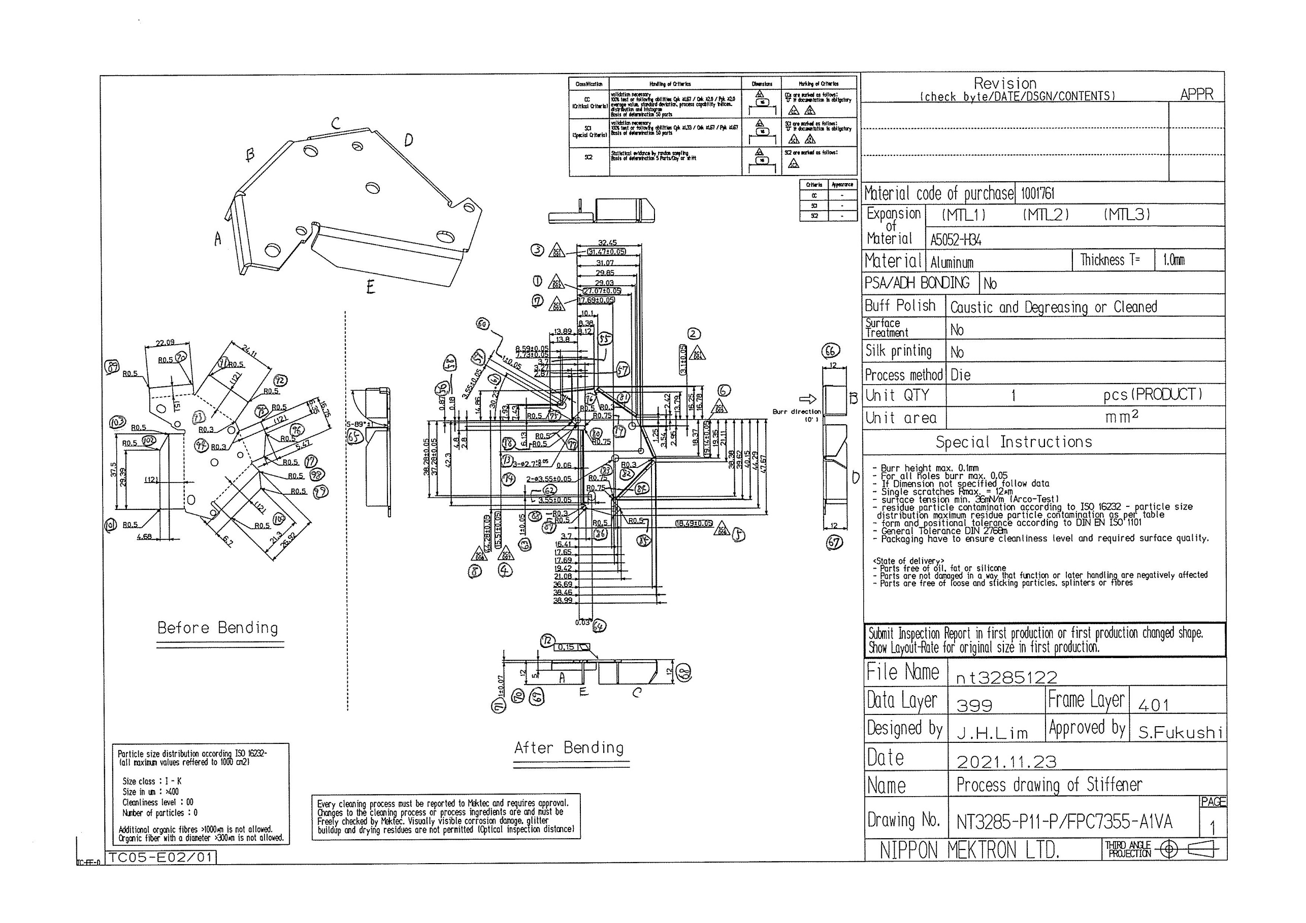
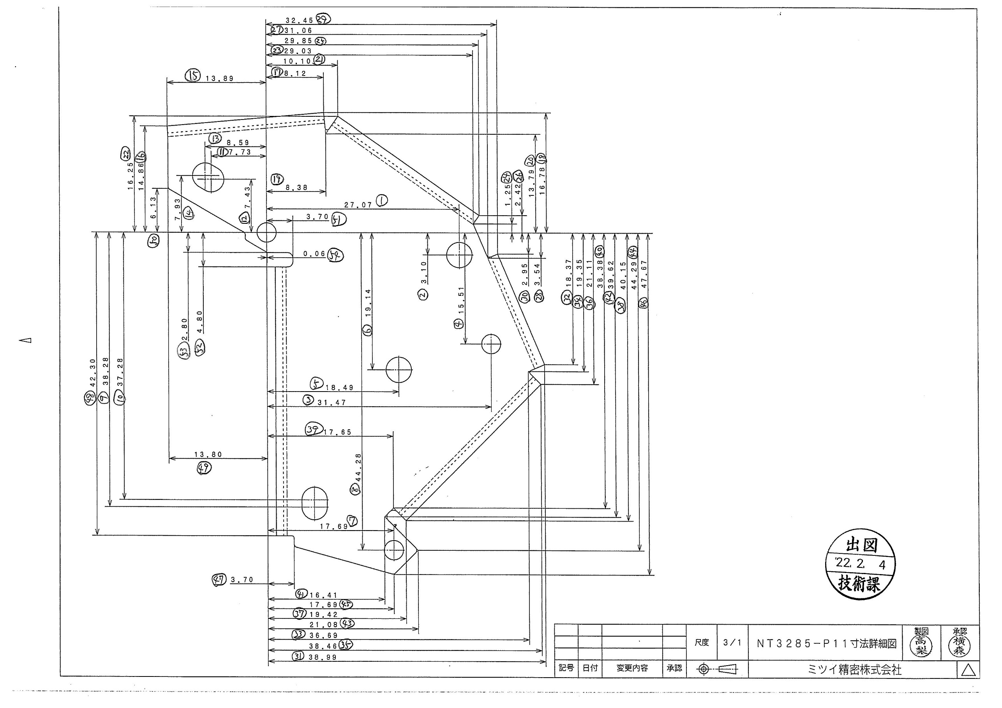
 |  |  |  |  |  |  |  |  |  |  |  | 工程能力調査表 |  |  |  |  |  |  |  |  |  |  |  |  |  |  |  |  |  |  | 1 |  | 項中 |  | 1 | 項

図番 | NT3285-P11 |  |  |  |  |  |  |  |  | 品名 |  | 補強板 |  |  |  |  |  |  |  | 工程能力調査 |  |  |  | 測定日 |  | 2022-03-22 |  |  |  | 備考

項 目
規 格 |  | 27.070 |  | 0.05 |  | 3.10 |  | 0.05 |  |  | 31.47 |  | 0.05 |  | 15.51 |  | 0.05 |  | 18.49 |  | 0.05 |  | 19.14 |  | 0.05 |  | 17.69 |  | 0.05 |  | 44.28 |  |  | 0.05
 |  |  |  | -0.05 |  |  |  | -0.05 |  |  |  |  | -0.05 |  |  |  | -0.05 |  |  |  | -0.05 |  |  |  | -0.05 |  |  |  | -0.05 |  |  |  |  | -0.05 |  |  | 27.07 | 3.10 | 31.47 | 15.51 | 18.49 | 19.14 | 17.69 | 44.28
測定機器 | QV-Pro |  |  |  | QV-Pro |  |  |  | QV-Pro |  |  |  |  | QV-Pro |  |  |  | QV-Pro |  |  |  | QV-Pro |  |  |  | QV-Pro |  |  |  | Keyence IM |  |  |  |  |  |  | 0.050 | 0.050 | 0.050 | 0.050 | 0.050 | 0.050 | 0.050 | 0.050
両側／片側 | 両側 |  |  |  | 両側 |  |  |  | 両側 |  |  |  |  | 両側 |  |  |  | 両側 |  |  |  | 両側 |  |  |  | 両側 |  |  |  | 両側 |  |  |  |  |  |  | 0.050 | 0.050 | 0.050 | 0.050 | 0.050 | 0.050 | 0.050 | 0.050
1 |  |  | 27.0840 |  |  |  | 3.106 |  |  |  |  | 31.474 |  |  |  | 15.519 |  |  |  | 18.497 |  |  |  | 19.141 |  |  |  | 17.700 |  |  |  |  | 44.280 |  |  |  | 27.084 | 3.106 | 31.474 | 15.519 | 18.497 | 19.141 | 17.700 | 44.28
2 |  |  | 27.0860 |  |  |  | 3.100 |  |  |  |  | 31.477 |  |  |  | 15.513 |  |  |  | 18.499 |  |  |  | 19.137 |  |  |  | 17.706 |  |  |  |  | 44.277 |  |  |  | 27.086 | 3.100 | 31.477 | 15.513 | 18.499 | 19.137 | 17.706 | 44.277
3 |  |  | 27.0820 |  |  |  | 3.087 |  |  |  |  | 31.473 |  |  |  | 15.500 |  |  |  | 18.497 |  |  |  | 19.141 |  |  |  | 17.699 |  |  |  |  | 44.277 |  |  |  | 27.082 | 3.087 | 31.473 | 15.500 | 18.497 | 19.141 | 17.699 | 44.277
4 |  |  | 27.0850 |  |  |  | 3.106 |  |  |  |  | 31.473 |  |  |  | 15.519 |  |  |  | 18.496 |  |  |  | 19.141 |  |  |  | 17.700 |  |  |  |  | 44.279 |  |  |  | 27.085 | 3.106 | 31.473 | 15.519 | 18.496 | 19.141 | 17.700 | 44.279
5 |  |  | 27.0850 |  |  |  | 3.104 |  |  |  |  | 31.474 |  |  |  | 15.517 |  |  |  | 18.496 |  |  |  | 19.141 |  |  |  | 17.701 |  |  |  |  | 44.279 |  |  |  | 27.085 | 3.104 | 31.474 | 15.517 | 18.496 | 19.141 | 17.701 | 44.279
6 |  |  | 27.0850 |  |  |  | 3.091 |  |  |  |  | 31.475 |  |  |  | 15.504 |  |  |  | 18.497 |  |  |  | 19.139 |  |  |  | 17.701 |  |  |  |  | 44.277 |  |  |  | 27.085 | 3.091 | 31.475 | 15.504 | 18.497 | 19.139 | 17.701 | 44.277
7 |  |  | 27.0840 |  |  |  | 3.091 |  |  |  |  | 31.472 |  |  |  | 15.503 |  |  |  | 18.497 |  |  |  | 19.139 |  |  |  | 17.701 |  |  |  |  | 44.277 |  |  |  | 27.084 | 3.091 | 31.472 | 15.503 | 18.497 | 19.139 | 17.701 | 44.277
8 |  |  | 27.0840 |  |  |  | 3.107 |  |  |  |  | 31.473 |  |  |  | 15.519 |  |  |  | 18.495 |  |  |  | 19.141 |  |  |  | 17.698 |  |  |  |  | 44.280 |  |  |  | 27.084 | 3.107 | 31.473 | 15.519 | 18.495 | 19.141 | 17.698 | 44.28
9 |  |  | 27.0840 |  |  |  | 3.102 |  |  |  |  | 31.473 |  |  |  | 15.515 |  |  |  | 18.497 |  |  |  | 19.140 |  |  |  | 17.701 |  |  |  |  | 44.278 |  |  |  | 27.084 | 3.102 | 31.473 | 15.515 | 18.497 | 19.140 | 17.701 | 44.278
10 |  |  | 27.0830 |  |  |  | 3.093 |  |  |  |  | 31.473 |  |  |  | 15.505 |  |  |  | 18.497 |  |  |  | 19.139 |  |  |  | 17.703 |  |  |  |  | 44.277 |  |  |  | 27.083 | 3.093 | 31.473 | 15.505 | 18.497 | 19.139 | 17.703 | 44.277
11 |  |  | 27.0820 |  |  |  | 3.089 |  |  |  |  | 31.470 |  |  |  | 15.502 |  |  |  | 18.494 |  |  |  | 19.141 |  |  |  | 17.697 |  |  |  |  | 44.278 |  |  |  | 27.082 | 3.089 | 31.470 | 15.502 | 18.494 | 19.141 | 17.697 | 44.278
12 |  |  | 27.0850 |  |  |  | 3.100 |  |  |  |  | 31.473 |  |  |  | 15.513 |  |  |  | 18.497 |  |  |  | 19.139 |  |  |  | 17.702 |  |  |  |  | 44.277 |  |  |  | 27.085 | 3.100 | 31.473 | 15.513 | 18.497 | 19.139 | 17.702 | 44.277
13 |  |  | 27.0850 |  |  |  | 3.099 |  |  |  |  | 31.474 |  |  |  | 15.512 |  |  |  | 18.498 |  |  |  | 19.139 |  |  |  | 17.704 |  |  |  |  | 44.277 |  |  |  | 27.085 | 3.099 | 31.474 | 15.512 | 18.498 | 19.139 | 17.704 | 44.277
14 |  |  | 27.0820 |  |  |  | 3.094 |  |  |  |  | 31.471 |  |  |  | 15.505 |  |  |  | 18.496 |  |  |  | 19.141 |  |  |  | 17.700 |  |  |  |  | 44.278 |  |  |  | 27.082 | 3.094 | 31.471 | 15.505 | 18.496 | 19.141 | 17.700 | 44.278
15 |  |  | 27.0840 |  |  |  | 3.105 |  |  |  |  | 31.473 |  |  |  | 15.517 |  |  |  | 18.497 |  |  |  | 19.142 |  |  |  | 17.700 |  |  |  |  | 44.281 |  |  |  | 27.084 | 3.105 | 31.473 | 15.517 | 18.497 | 19.142 | 17.700 | 44.281
16 |  |  | 27.0860 |  |  |  | 3.104 |  |  |  |  | 31.475 |  |  |  | 15.517 |  |  |  | 18.497 |  |  |  | 19.140 |  |  |  | 17.703 |  |  |  |  | 44.278 |  |  |  | 27.086 | 3.104 | 31.475 | 15.517 | 18.497 | 19.140 | 17.703 | 44.278
17 |  |  | 27.0870 |  |  |  | 3.102 |  |  |  |  | 31.476 |  |  |  | 15.515 |  |  |  | 18.499 |  |  |  | 19.138 |  |  |  | 17.705 |  |  |  |  | 44.277 |  |  |  | 27.087 | 3.102 | 31.476 | 15.515 | 18.499 | 19.138 | 17.705 | 44.277
18 |  |  | 27.0840 |  |  |  | 3.091 |  |  |  |  | 31.473 |  |  |  | 15.504 |  |  |  | 18.497 |  |  |  | 19.141 |  |  |  | 17.700 |  |  |  |  | 44.278 |  |  |  | 27.084 | 3.091 | 31.473 | 15.504 | 18.497 | 19.141 | 17.700 | 44.278
19 |  |  | 27.0840 |  |  |  | 3.091 |  |  |  |  | 31.473 |  |  |  | 15.504 |  |  |  | 18.499 |  |  |  | 19.138 |  |  |  | 17.705 |  |  |  |  | 44.276 |  |  |  | 27.084 | 3.091 | 31.473 | 15.504 | 18.499 | 19.138 | 17.705 | 44.276
20 |  |  | 27.0850 |  |  |  | 3.105 |  |  |  |  | 31.475 |  |  |  | 15.518 |  |  |  | 18.497 |  |  |  | 19.139 |  |  |  | 17.702 |  |  |  |  | 44.278 |  |  |  | 27.085 | 3.105 | 31.475 | 15.518 | 18.497 | 19.139 | 17.702 | 44.278
21 |  |  | 27.0820 |  |  |  | 3.091 |  |  |  |  | 31.470 |  |  |  | 15.503 |  |  |  | 18.495 |  |  |  | 19.139 |  |  |  | 17.699 |  |  |  |  | 44.277 |  |  |  | 27.082 | 3.091 | 31.470 | 15.503 | 18.495 | 19.139 | 17.699 | 44.277
22 |  |  | 27.0820 |  |  |  | 3.087 |  |  |  |  | 31.472 |  |  |  | 15.500 |  |  |  | 18.496 |  |  |  | 19.142 |  |  |  | 17.698 |  |  |  |  | 44.279 |  |  |  | 27.082 | 3.087 | 31.472 | 15.500 | 18.496 | 19.142 | 17.698 | 44.279
23 |  |  | 27.0860 |  |  |  | 3.096 |  |  |  |  | 31.475 |  |  |  | 15.508 |  |  |  | 18.498 |  |  |  | 19.138 |  |  |  | 17.704 |  |  |  |  | 44.277 |  |  |  | 27.086 | 3.096 | 31.475 | 15.508 | 18.498 | 19.138 | 17.704 | 44.277
24 |  |  | 27.0850 |  |  |  | 3.100 |  |  |  |  | 31.474 |  |  |  | 15.513 |  |  |  | 18.498 |  |  |  | 19.141 |  |  |  | 17.702 |  |  |  |  | 44.278 |  |  |  | 27.085 | 3.100 | 31.474 | 15.513 | 18.498 | 19.141 | 17.702 | 44.278
25 |  |  | 27.0840 |  |  |  | 3.098 |  |  |  |  | 31.473 |  |  |  | 15.510 |  |  |  | 18.497 |  |  |  | 19.138 |  |  |  | 17.703 |  |  |  |  | 44.275 |  |  |  | 27.084 | 3.098 | 31.473 | 15.510 | 18.497 | 19.138 | 17.703 | 44.275
26 |  |  | 27.0860 |  |  |  | 3.105 |  |  |  |  | 31.474 |  |  |  | 15.518 |  |  |  | 18.497 |  |  |  | 19.139 |  |  |  | 17.703 |  |  |  |  | 44.278 |  |  |  | 27.086 | 3.105 | 31.474 | 15.518 | 18.497 | 19.139 | 17.703 | 44.278
27 |  |  | 27.0840 |  |  |  | 3.100 |  |  |  |  | 31.474 |  |  |  | 15.513 |  |  |  | 18.496 |  |  |  | 19.140 |  |  |  | 17.700 |  |  |  |  | 44.278 |  |  |  | 27.084 | 3.100 | 31.474 | 15.513 | 18.496 | 19.140 | 17.700 | 44.278
28 |  |  | 27.0860 |  |  |  | 3.104 |  |  |  |  | 31.474 |  |  |  | 15.517 |  |  |  | 18.497 |  |  |  | 19.139 |  |  |  | 17.704 |  |  |  |  | 44.277 |  |  |  | 27.086 | 3.104 | 31.474 | 15.517 | 18.497 | 19.139 | 17.704 | 44.277
29 |  |  | 27.0870 |  |  |  | 3.100 |  |  |  |  | 31.475 |  |  |  | 15.514 |  |  |  | 18.498 |  |  |  | 19.139 |  |  |  | 17.703 |  |  |  |  | 44.277 |  |  |  | 27.087 | 3.100 | 31.475 | 15.514 | 18.498 | 19.139 | 17.703 | 44.277
30 |  |  | 27.0860 |  |  |  | 3.101 |  |  |  |  | 31.474 |  |  |  | 15.514 |  |  |  | 18.497 |  |  |  | 19.140 |  |  |  | 17.701 |  |  |  |  | 44.278 |  |  |  | 27.086 | 3.101 | 31.474 | 15.514 | 18.497 | 19.140 | 17.701 | 44.278
ｘ | 27.0845 |  |  |  | 3.0983 |  |  |  | 31.474 |  |  |  |  | 15.511 |  |  |  | 18.497 |  |  |  | 19.140 |  |  |  | 17.701 |  |  |  | 44.278
σ | 0.00148 |  |  |  | 0.00626 |  |  |  | 0.00155 |  |  |  |  | 0.00638 |  |  |  | 0.00114 |  |  |  | 0.00131 |  |  |  | 0.00226 |  |  |  | 0.00122
Cp | 11.266 |  |  |  | 2.663 |  |  |  | 10.766 |  |  |  |  | 2.612 |  |  |  | 14.585 |  |  |  | 12.710 |  |  |  | 7.390 |  |  |  | 13.629
Cpk | 8.006 |  |  |  | 2.572 |  |  |  | 10.012 |  |  |  |  | 2.558 |  |  |  | 12.563 |  |  |  | 12.642 |  |  |  | 5.690 |  |  |  | 13.020
判定 | 工程能力は満足している |  |  |  | 工程能力は満足している |  |  |  | 工程能力は満足している |  |  |  |  | 工程能力は満足している |  |  |  | 工程能力は満足している |  |  |  | 工程能力は満足している |  |  |  | 工程能力は満足している |  |  |  | 工程能力は満足している

量産時 | 画像測定器 |  |  |  | 画像測定器 |  |  |  | 画像測定器 |  |  |  |  | 画像測定器 |  |  |  | 画像測定器 |  |  |  | 画像測定器 |  |  |  | 画像測定器 |  |  |  | 画像測定器
 | 抜取り |  |  |  | 抜取り |  |  |  | 抜取り |  |  |  |  | 抜取り |  |  |  | 抜取り |  |  |  | 抜取り |  |  |  | 抜取り |  |  |  | 抜取り

 |  |  |  |  |  |  |  |  |  |  |  |  |  |  |  |  |  |  |  |  |  |  |  |  |  |  |  |  |  |  |  | 承認 |  |  | 作成
 |  |  |  |  |  |  |  |  |  |  |  |  |  |  |  |  |  |  |  |  |  |  |  |  |  |  |  |  |  |  |  | 平野 |  |  | 石栗

